要望調査票
 |  |  |  |  |  |  |  |  |  | 令和８年 月 日

 |  | 岐 阜 県 知 事 様
 |  |  |  |  |  |  |  | 所 在 地
役職＋氏名を記入。
 |  |  |  |  |  |  |  | 団 体 名

 |  |  |  |  |  |  |  | 代表者氏名

令和８年度スポーツを通じた地域活性化促進補助金要望調査票

 |  | 次のとおりスポーツを通じた地域活性化促進補助金について申請を予定しておりますので、お知らせいたします。

 |  | 1 | 事 業 名

 |  | 2 | 交付申請予定額 |  |  |  |  |  |  | 円

○総数は、500人以上を超えていますか。
（加算を希望する場合は1,000人以上）
○割合は40％を超えていますか。※小数点は切捨て。
 |  |  |  | 総数 |  | 県民参加者 |  |  |  |  | 県外参加者
 |  | 申告欄 |  |  |  |  |  | 割合 |  |  |  |  | 割合
 |  | イベント競技者見込数 |  |  | 人 |  | 人 | #DIV/0! | ％ |  |  | 人 | #DIV/0! | ％

 |  | イベントスタッフ見込数 |  |  | 人 |  | 人 | #DIV/0! | ％ |  |  | 人 | #DIV/0! | ％

 |  | イベント観覧者見込数 |  |  | 人 |  | 人 | #DIV/0! | ％ |  |  | 人 | #DIV/0! | ％

 |  | 合計 |  | 0 | 人 | 0 | 人 | #DIV/0! | ％ |  | 0 | 人 | #DIV/0! | ％

 |  | ※イベント競技者とは、選手、監督、チームスタッフとする

 | 添付書類

 |  | ●
 |  | ●
 |  | ●

 |  | ①発行責任者
 |  | ②担 当 者
 |  | 住所（郵便番号）
 |  | 〒 ‐

 |  | 所属・氏名
 |  | 電話番号
 |  | メールアドレス

事業収支予算書 (記入例)
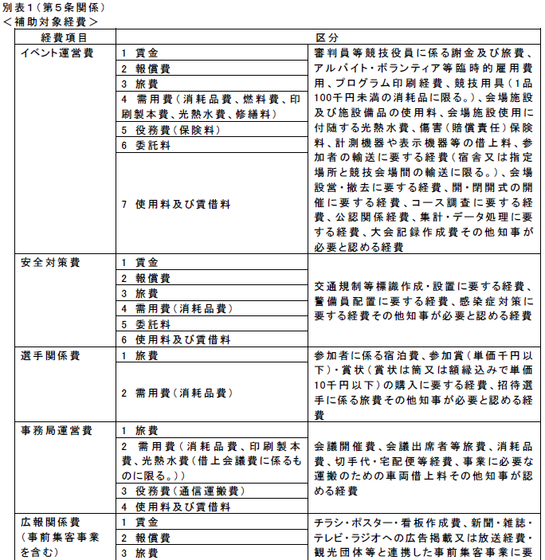
 |  | ○○ |  | 事業収支予算書

１ 収入の部
区分 |  |  | 金額（円） | 積算内訳
岐阜県補助金 |  |  | 1,400,000 | 100万円+40万円（加算）
参加料 |  |  | 800,000 | 参加料４千円×200人
協賛金 |  |  | 500,000 | （株）○○20万円、○○工業30万円
負担金 |  |  | 275,000 | ○○連盟負担金
自己資金 |  |  | 545,000 | 申請団体自己資金
合 計 （円） |  |  | 3,520,000
※岐阜県から交付を受ける別の補助金を記載することはできません。
２ 支出の部
区分 |  |  | 金額（円） | 積算内訳
補助対象経費 |  | 報償費 | 400,000 | 運営委員等謝金
 |  | 旅費 | 200,000 | 交通費 5万円、宿泊費１５万円
 |  | 消耗品費 | 550,000 | 試合球等競技用具２０万円
 |  |  |  | ファイル等事務用品５万円
 |  |  |  | 大会ゼッケン１０万円
 |  |  |  | 参加賞２０万円（500円×400個）
 |  | 印刷製本費 | 300,000 | プログラム印刷代３００冊
 |  | 使用料及び賃借料 | 200,000 | 大会競技場・会議室使用料
 |  | 委託料 | 500,000 | 会場警備２０万円
 |  |  |  | 看板デザイン制作費１０万円
 |  |  |  | 会場設営・撤去費２０万円
 |  | 小計（円） | 2,150,000 | （補助額は左記の1/2、上限100万円）
 | 事前集客事業 | 委託料 | 500,000 | SNS運営委託費
 |  | 使用料 | 100,000 | PRブース出展料
 |  | 旅費 | 100,000 | スタッフ派遣旅費
 |  | 報償費 | 100,000 | スタッフ報償費
 |  | 小計（円） | 800,000 | （補助額は左記の1/2、上限100万円）
 | 計（円） |  | 2,950,000
補助対象外経費 |  | 食糧費 | 150,000 | 運営委員等弁当代
 |  | 役務費 | 100,000 | 振込手数料
 |  | 消耗品費 | 200,000 | 参加賞１０万円（2千円×50個）
以下の区分について、1個あたりの税込み金額が以下の範囲内の場合には対象経費となります。 ※超える場合には、対象外経費となります。
・消耗品：10万円未満
・参加賞：千円以下
・賞状(メダル、トロフィー含む)：1万円以下
 |  |  |  | トロフィー１０万円（20千円×5個）
 |  | 備品費 | 120,000 | 競技用具１２万円（120千円×1個）
 |  | 計（円） | 570,000
合 計 （円） |  |  | 3,520,000
 | ※適宜、行を追加・削除すること。

事業計画書
※いずれか該当をするものに○を記載ください。
事業計画書
事業名
イベントの規模 | １ ５００人以上かつ県民の参加者が４０％以上のイベント ２ 県内のパラスポーツの推進に係るイベント ３ その他特に知事が認める事業
趣旨・目的
実施時期
実施場所
事前集客事業の内容について、具体的に記載してください。
・加算を希望する場合は記載必須
（当該イベント参加者数が1,000人以上であり、県外参加者数の参加者全体に占める割合が40%である場合1,000千円を加算）
・別紙による補足も可
・県担当者より補足等のため聞き取りを行うことがあります。
事業内容及び概要 ・交流人口の拡大に資する取組み | 〔事業内容および概要〕 〔交流人口の拡大に資する取組み〕
目標は、2つ以上記載をし、定量的な目標を記載をし、実績報告書提出時に成果物を添付すること。
・参加者全員にアンケート調査を実施し、70％以上の満足度を得る。
・メディアに開催を事前に告知し、２者以上に掲載をしてもらう。
・○○大学に協力を依頼し、100名以上の学生ボランティアに参加いただく。
・参加要件を～まで拡大し、前大会以上の600人以上の参加者を得る。
など
事前集客事業
目標は、2つ以上記載をし、定量的な目標を記載してください。
・試合の合間に実施するエキシビジョンに参加いただくため、日本代表クラスの
選手を3名以上招待する
・競技大会に併せ、健常者も参加できる車いすバスケットボール体験コーナーを
設け、20名以上の参加 者を得る
・競技大会に併せ、パラスポーツの啓発ブースを設置し、50枚以上のチラシを配
布する など 。
など
達成目標 ※定量的なものを記入 | ①「県民のスポーツ参画を高める」ための目標 ＜例＞参加者の満足度（アンケート）、県内への情報発信（露出数） など
 | ②県内のパラスポーツの裾野を拡大する」ための取組み予定 ※２ 県内のパラスポーツの推進に係るイベント対象事業のみ記載

